李海涛
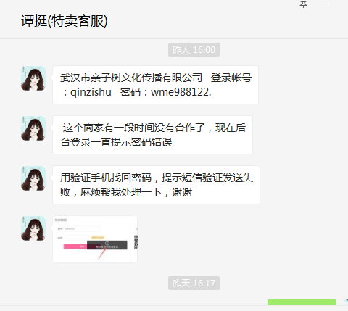
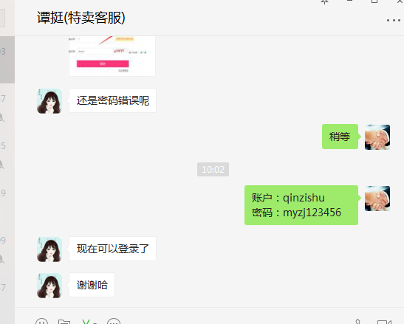
时间 | 问题 | 提出人 | 责任人/分配人 | 问题分类 | 解决状态 | 备注
2018-01-02 | 1、紧急新增特卖管理账户 | 黄伟 | 李海涛 | 需求 | 已处理
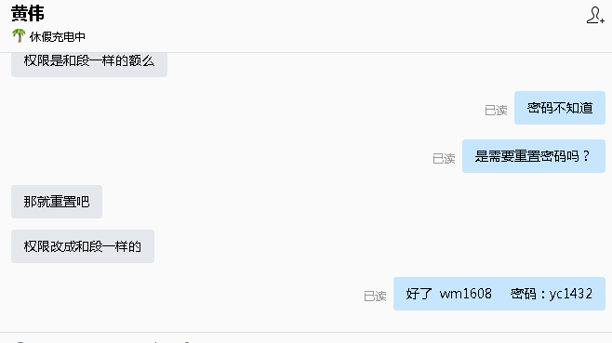
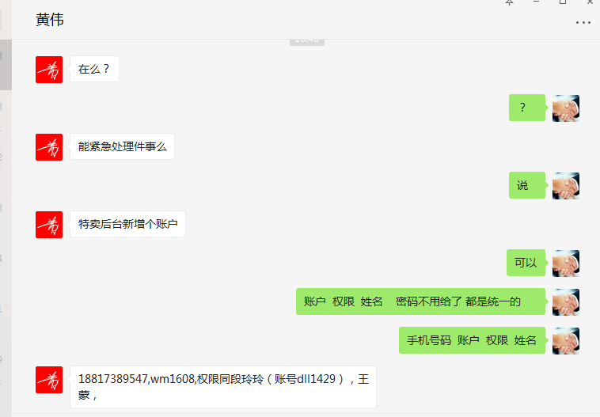

 | 2、生成对账单的系统，澳洲直邮的有几个商品id因为没有及时导入设置成本价，到账系统刷新不出来 | 吕海琴 | 李海涛 | 需求 | 已处理
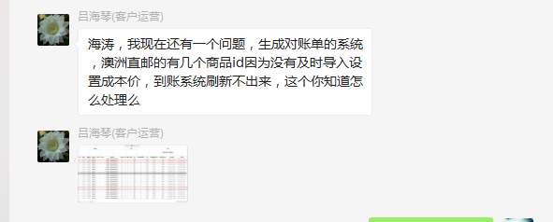

 | 3、帮我拉一份数据，SKUID SKU名称 SKU状态 补货类型 采购状态 销售状态。只要这几样就行，拉商城自营的。 | 刘丹 | 李海涛 | 需求 | 已处理
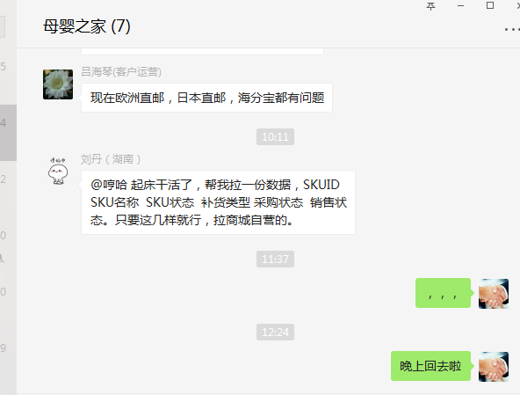

2018-01-03 | 1、京东商品新增商品池，需要从JD拉取明细，并导出给运营 | 朱伟 | 李海涛 | 需求 | 已处理
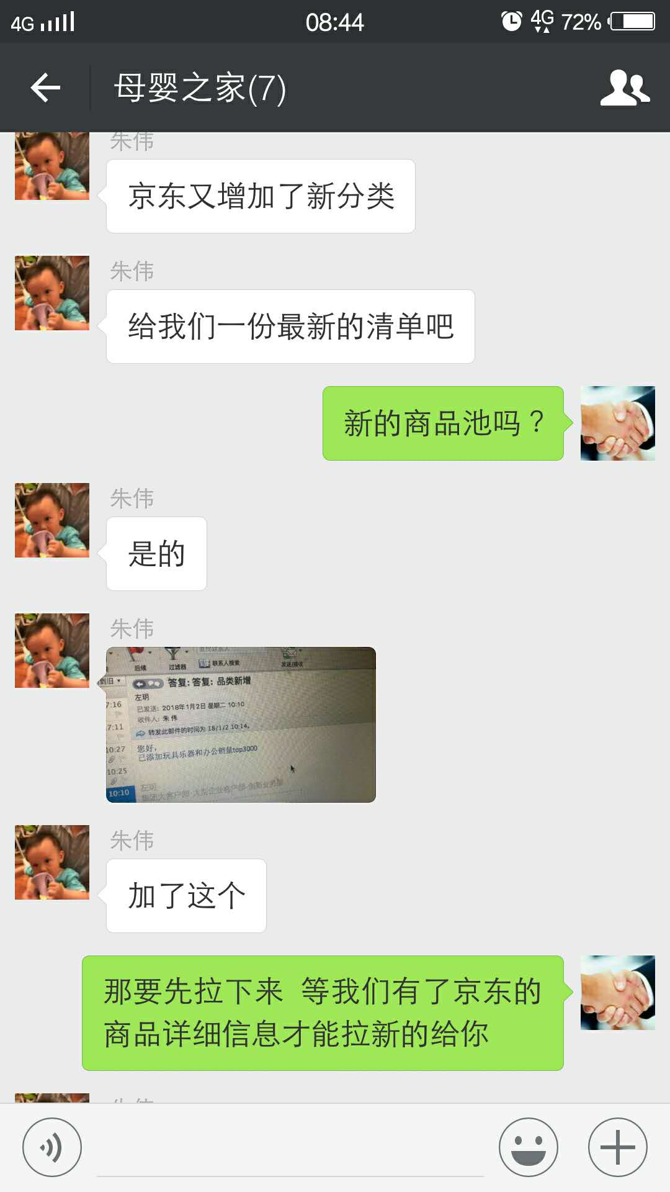
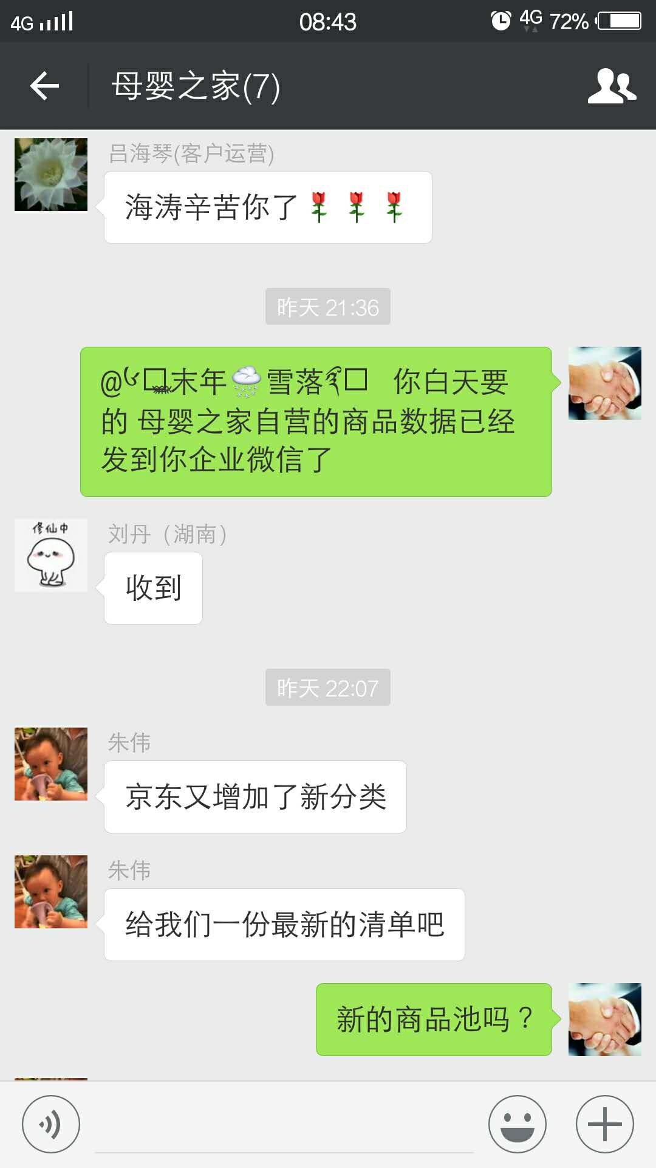

 | 2、612021这个分时段成本帮我审核一下 | 刘贺蓉 | 李海涛 | 需求 | 已处理
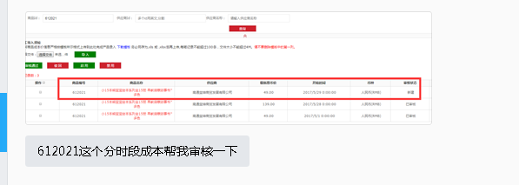

 | 3、友盟证书过期 | 张雪顺 | 李海涛 | 需求 | 已解决
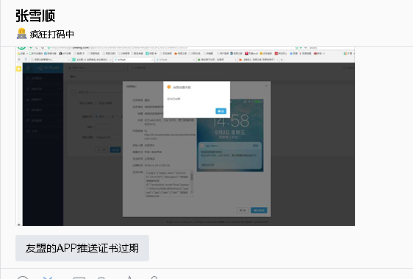

 | 4、新增特卖账号 | 黄伟 | 李海涛 | 需求 | 已处理
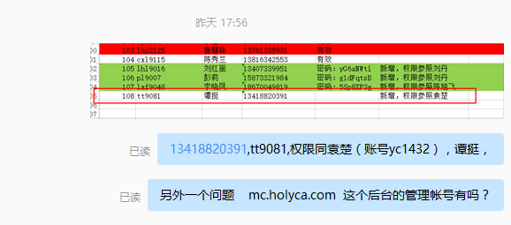

2018-01-04 | 1、刘贺蓉 刘丹忘记导入商品 627548 成本，手动审核 | 刘丹 | 李海涛 | 需求 | 已处理

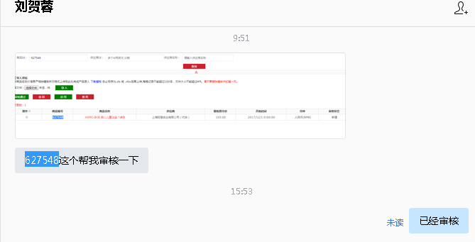

 | 2、4791186此顾客是否符合领取浴盆规则，这边查看到是符合的。购物车中没有浴盆 | 刘丹 | 李海涛 | 咨询 | 已处理 | 设置 2017-12-31 23:59:59.000 活动结束，调整为 2020-12-31 23:59:59.000
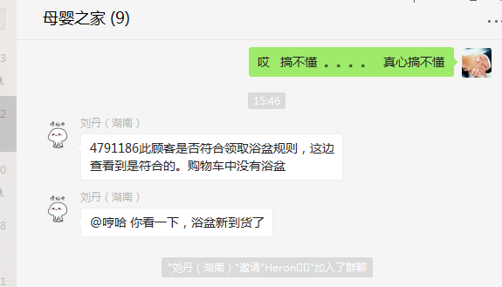

2018-01-08 | 1、安卓vivo x9填写收货地址黑屏，卸载重装无用 | 刘丹 | 李海涛 | BUG | 无法解决 | 需要APP发布版本解决兼容性问题
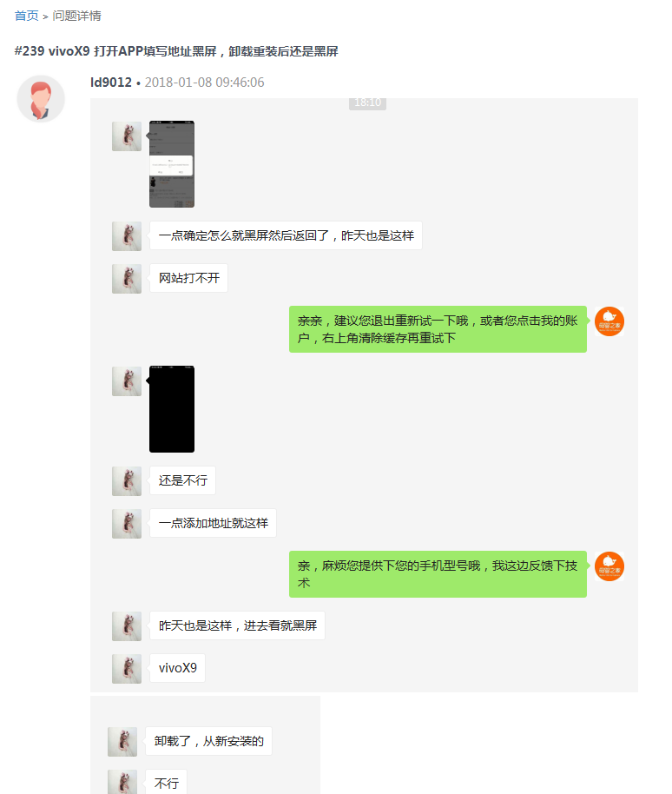
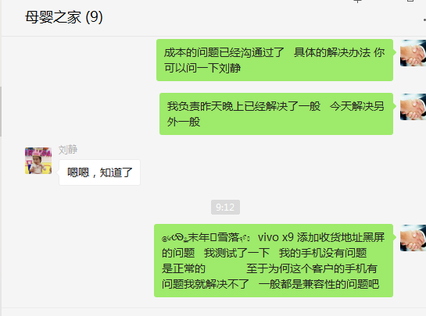

 | 2、代理申请，要添加信息 | 刘丹 | 李海涛 | 需求 | 已解决

2018-01-09 | 1、成本问题解决方案：第一，统一商品同步成本的时候，根据汇率换算成RMB，然后修复已经同步过的商品的成本为RMB；第二：刘静与刘志明沟通，让刘志明修复有问题订单的成本，保证报表数据的准确 | 刘静 | 李海涛/王奎 | 需求 | 已解决
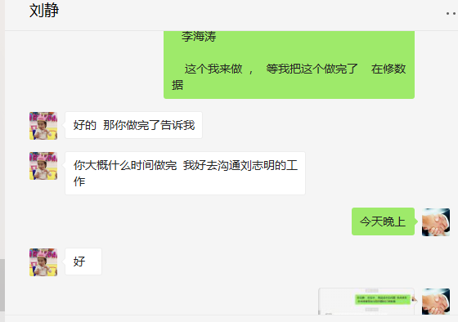

 | 2、日本直邮我们要设定198元起售，发了邮件和需求 | 朱伟 | 李海涛 | 新需求 | 不做了
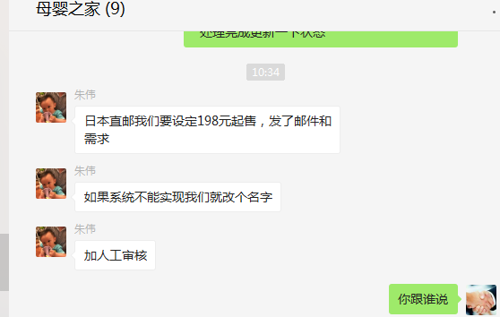

 | 3、APP 轮播图右下角出现白色的框，原是显示“广告”二字的，现在需要取消这个 | 朱伟 | 李海涛 | 需求 | 已解决 | 删除图片服务器上面的图片，APP自动处理不展示
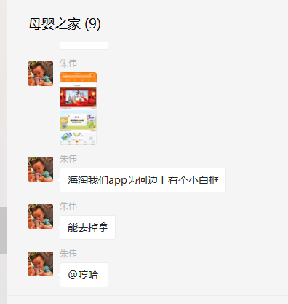

2018-01-10 | 1、4778869 这个会员 待收货没有订单 但是上面有一个 1 的数字提示 | 李海涛 | 王奎 | BUG
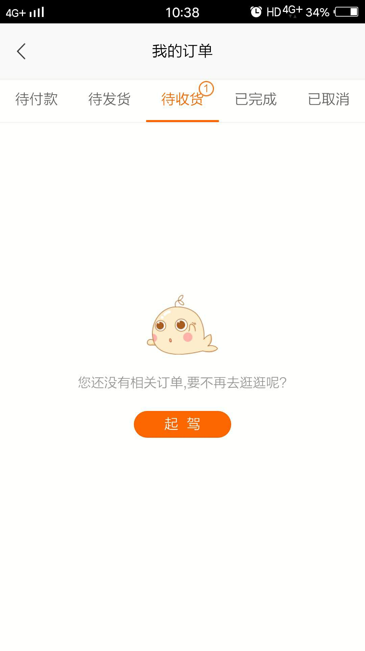

 | 2、一件代发的商品为什么有运费 11961517 11963122 11964255 11968205 | 刘丹 | 李海涛 | 资讯 | 不需要处理 | 反馈的订单都是PC的订单，PC是单独计算运费的
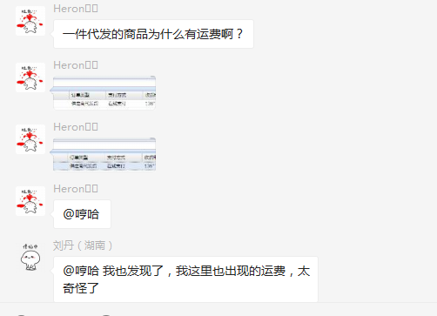
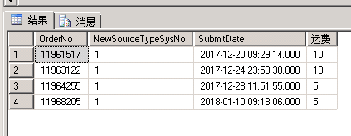

 | 3、中外运提供的我们推送的订单信息，里面有毛重、净重、第一单位，那这些数据是那来的？我们要做的就是把第一数量改成和商品净重一样就好了 | 吕海琴 | 李海涛/王奎 | 新需求 | 已解决
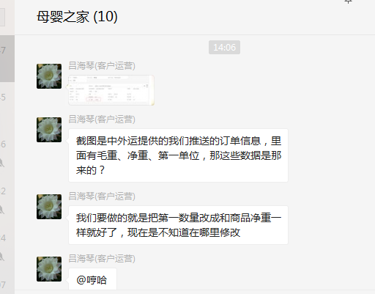

 | 2018年1月13日12:30至19:30去母婴之家公司解决： 1、友盟证书问题 2、海淘商品新增参数问题 3、商品成本汇率换算问题 4、修复统一商品已经通过的错误成本（修复以前的有个BUG导致成本不能同步） |  | 李海涛

2018-01-15 | 1、会员等级包邮功能，反馈会员 4683336 ，订单 11970439 取消订单未返回包邮次数 | 朱伟 | 李海涛 | BUG | 已解决 | 当前这笔订单为收到取消订单的记录，已通知王奎查询

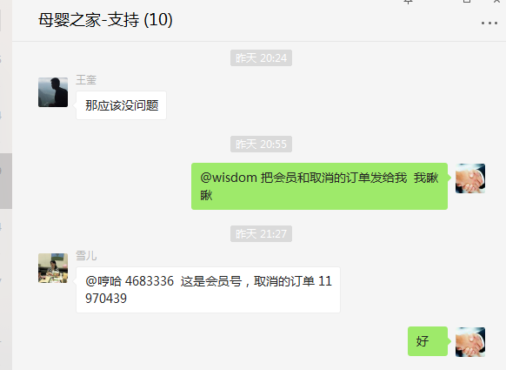

 | 2、 ups 系统操作没用，你看一下什么情况。初始化什么的的都没法用 | 刘丹/吕海琴 | 李海涛 | 咨询 | 已解决
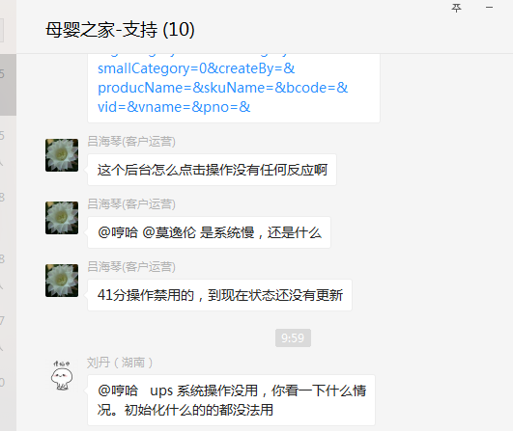

2018-01-16 | 1、11968326 此单由于导单错误，请帮我修改订单总金额。总金额为：416元。谢谢！ | njq9052 | 李海涛 | 需求 | 已解决

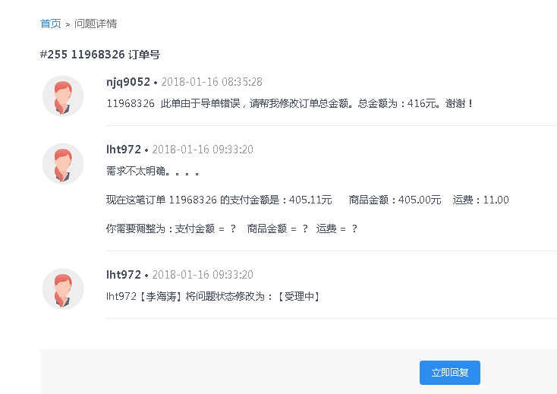

 | 2、代发后台的这个物流公司选择，能添加一个“中国邮政”吗？麻不麻烦？ | 刘贺蓉/刘丹 | 李海涛 | 需求 | 已解决

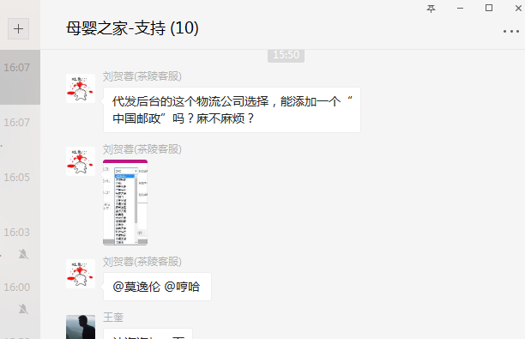

 | 3、关于极限词技术评估，出方案 | 朱伟 | 李海涛 | 新需求 | 已处理 | 方案和所需时间已经邮寄回复，等待确认是否开发
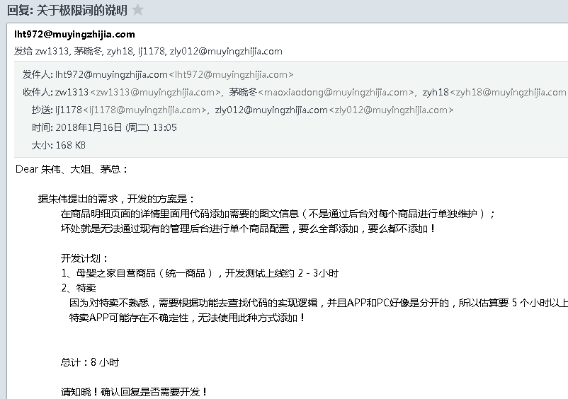

 | 4、我们将与1月22日之前发起纸尿裤囤货节活动 计划对以下用户群发送消息或电话跟进 一、近3个月没有购买过纸尿裤，3个月前有购买过纸尿裤，近1年有购买记录。 二、近3个月有购买过孕妇品类(妈妈专区、孕妇装)的商品或1段奶粉的（但是没有买过纸尿裤的）。 三、从来没有买过纸尿裤，1年内有购物记录的。 四、近3个月买过nb/s纸尿裤的。 五、近3个月有购买过纸尿裤的（nb/s除外） 字段：用户名，姓名，电话，地址（需省，市，区 3个字段无需详细） | 朱伟 | 李海涛 | 需求 | 已处理 | 大姐通过邮件回复拉取数据，已将拉取结果数据邮件发送给朱伟

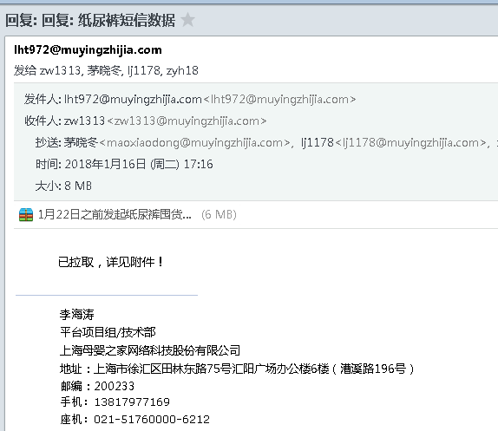

 | 5、秒杀的商品如何设置成包邮 | 张雪顺/吕海琴 | 李海涛 | 咨询 | 已处理
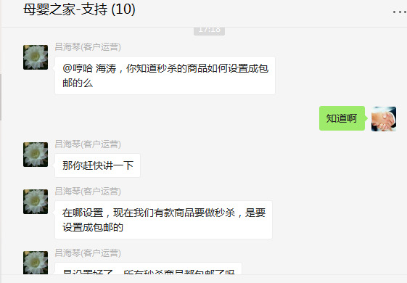

2018-01-17 | 1、中外运反馈：这跟你们母婴之家在海关那里备案没关系，是支付宝公司在海关那里备案有变更，但是你们用的支付宝这个支付平台，你们之前跟支付宝肯定是有对接过的吧，你们要支付宝去沟通了 | 吕海琴 | 李海涛/王奎 | 需求 | 不需要处理 | 需要确定是否支付宝国际真的更换了备案号或者是因为推送参数不正确造成的推送不正确，如果支付宝国际更新了备好案，需要将新的备案号给到技术，技术才能更新推送

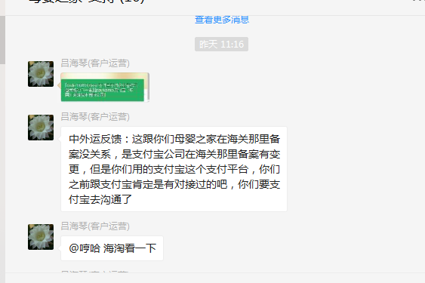

2018-01-18 | 1、这个商品后台设置的成本是62；怎么变成70.55了 | 吕海琴 | 李海涛 | 咨询 | 已处理 | 设置成本没有审核

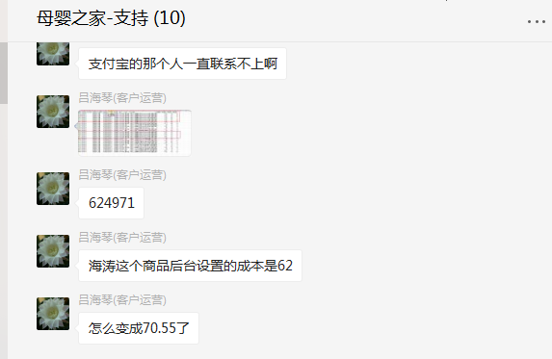

 | 2、支付宝国际支付升级备案号开发任务评估 | 张龙云 | 李海涛 | 新需求 | 已处理 | 邮件已发出，等待确认是否开发
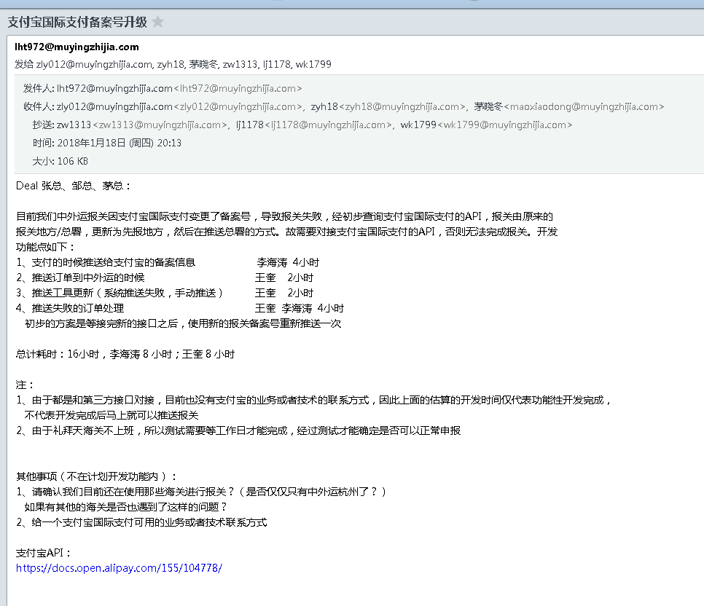

2018-01-22 | 1、未导入的商品成本，导入并审核通过 | 吕海琴 | 李海涛 | 需求 | 已处理
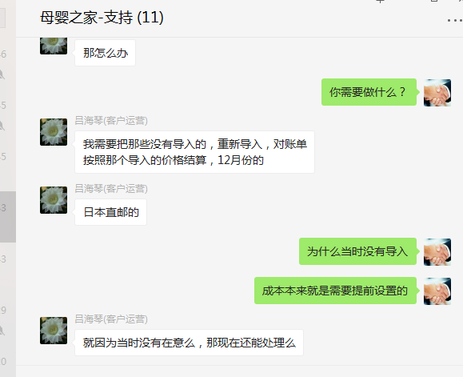
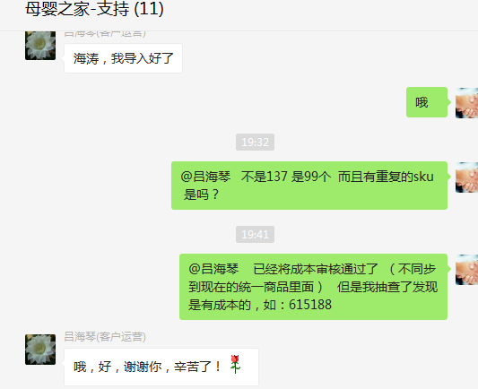

 | 2、王燕凤 特卖账号新增并开通权限 | 黄伟 | 李海涛 | 需求 | 已处理
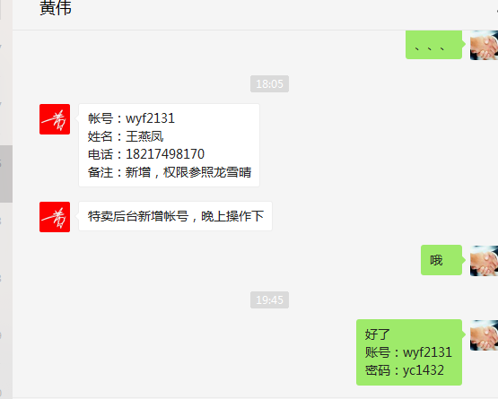

 | 3、11973928此单由于导单错误，请帮我修改订单总金额。 支付总金额为：78元 。商品金额：58 元。 运费20元 谢谢 | njq9052 | 李海涛 | 需求 | 已处理

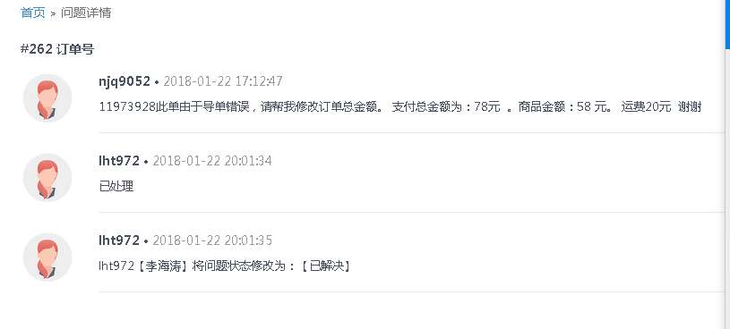

2018-01-23 | 1、网安新增关键词屏蔽 | 大姐 | 李海涛 | 需求 | 已处理
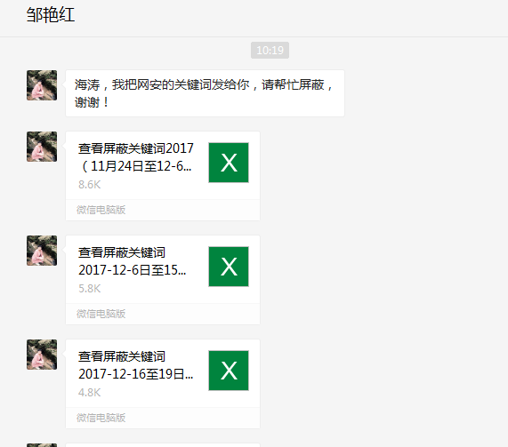
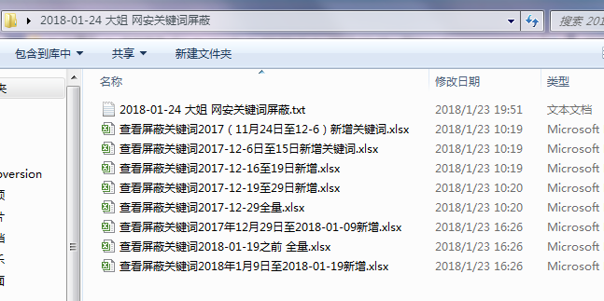

 | 2、从有赞导入订单到CRM系统，11973910订单顾客购买数量为2，金额是82元/件，导入过程中核算2件的金额，麻烦更改单价为82元，谢谢！ | 谭挺 | 李海涛 | 需求 | 已处理

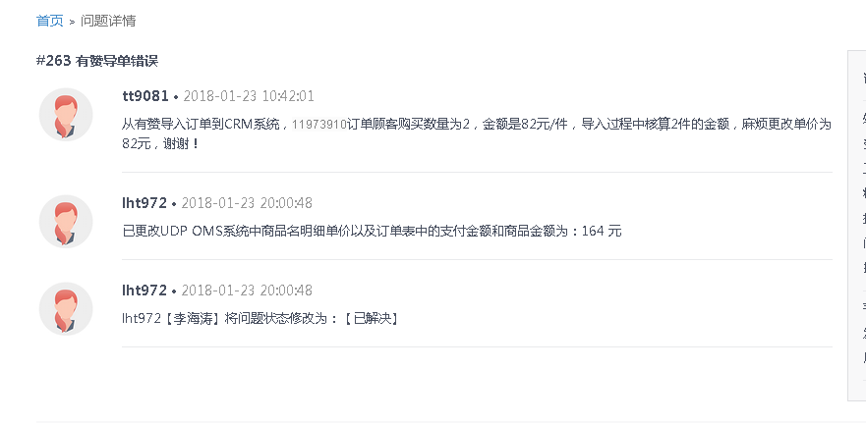

2018-01-25 | 1、我们现在新的澳洲直邮供应商订单物流单号导入不了，承运商是：中翼国际 | 刘丹/吕海琴 | 李海涛 | 咨询 | 已处理 | 快递100 要已经对了这个物流公司 并且开放了物流公司的编码 然后我们这边配置一下 即可
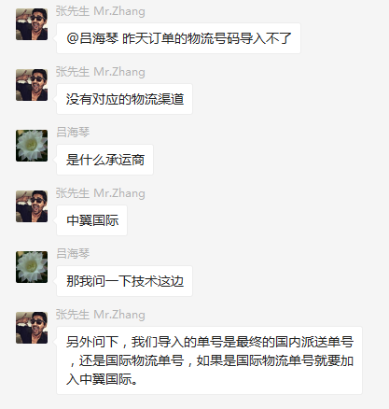
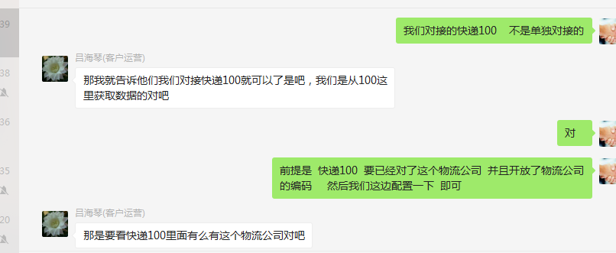

 | 2、微信专享价的订单，部分机型微信无法发起支付 | 刘静/朱伟 | 李海涛 | 咨询 | 已处理
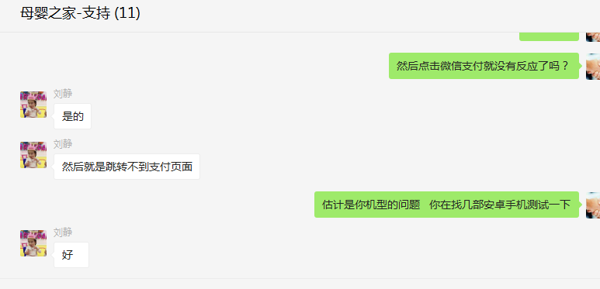
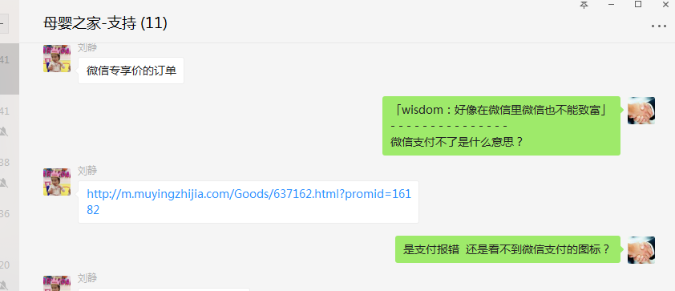

 | 3、4792954 填写地址的时候直接就黑屏！完了就直接返回到手机的主页去了！而不是返回母婴之家主页，麻烦核实下是什么情况，谢谢 | 雪儿 | 李海涛 | BUG | 无法解决 | 手机兼容性问题 需要APP开发处理 后端无法解决

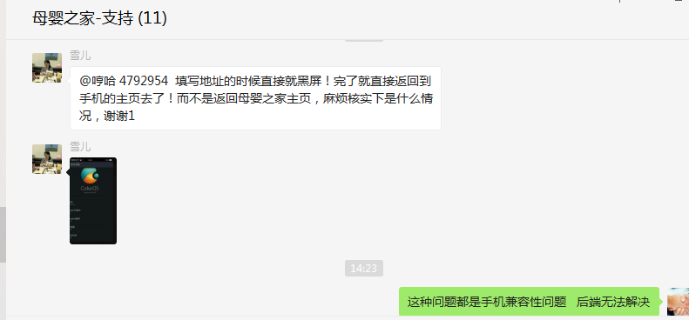

2018-01-31 | 1、武汉市亲子树文化传播有限公司 登录帐号：qinzishu 密码：wme988122 这个商家有一段时间没有合作了，现在后台登录一直提示密码错误 | 谭挺 | 李海涛 | BUG | 已解决

